Note de frais Green Events 2022
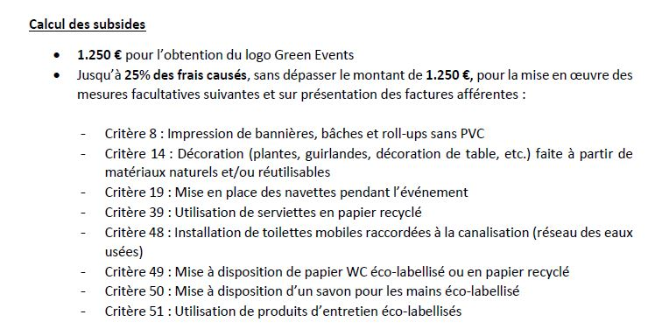

 | NOTE DE FRAIS ENGAGÉS DANS LE CADRE DU PROJET GREEN EVENTS
 | Nom de l'organisateur:
 | Nom de l'événement:
 | Date(s) de l'événement:
 | Date de la facture | Libellé | Correspondance au critère N° | Montant
 | Exemple: 15/07/2022 | Plantes en pot, pépinière XXXX | 14 | 200.00 €
 | Exemple: 21/06/2022 | Serviettes en papier recyclé | 39 | 50.00 €

 |  |  | Total en euros | 0.00 €

 | Montant à recevoir (25% des frais causés, max. 1.250€) |  |  | - €

